테스트 케이스별 결과 화면
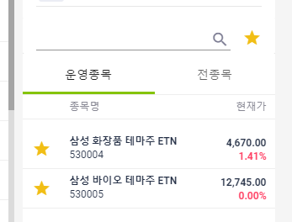
ETP 플랫폼 구축 |  |  |  | 단위테스트 결과서
단위테스트 ID | UT-ETP-OP-02 | 단위테스트명 | ETP 기본정보
업무구분 | ETP | 작성자 | 최병국

1. 로그인한 삼성 운용사의 데이터만 조회되는지 확인한다.
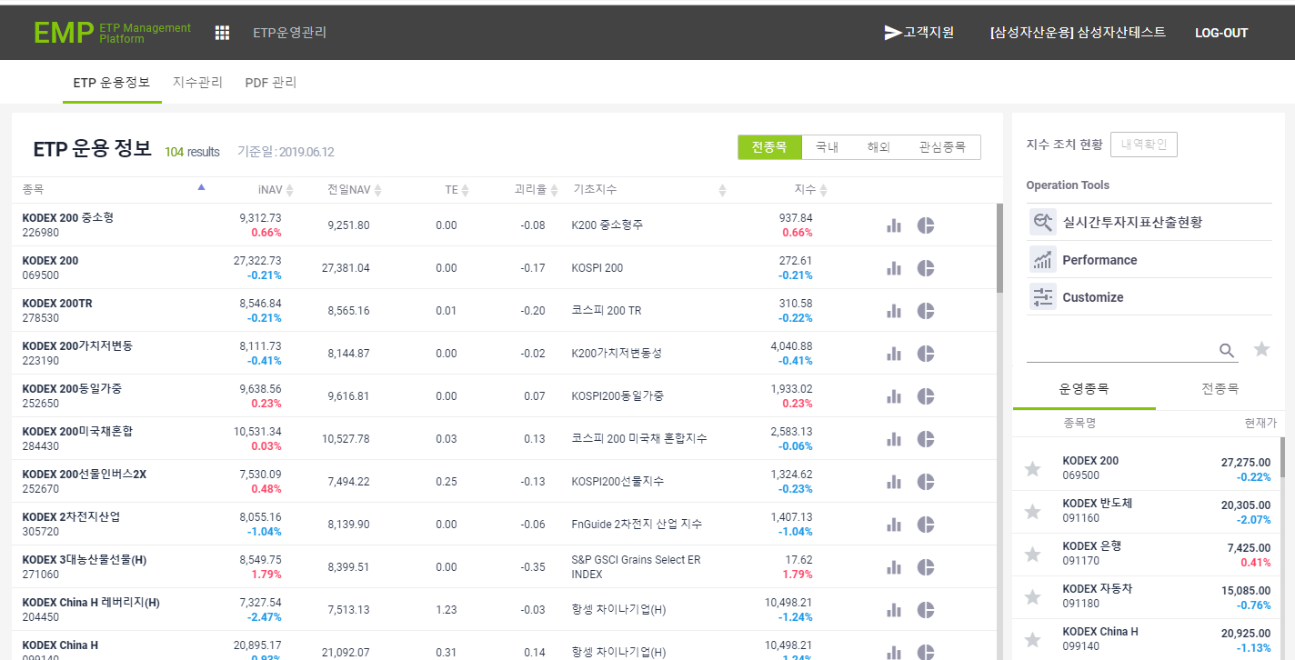

2. 로그인한 코스톰의 데이터만 조회되는지 확인한다.
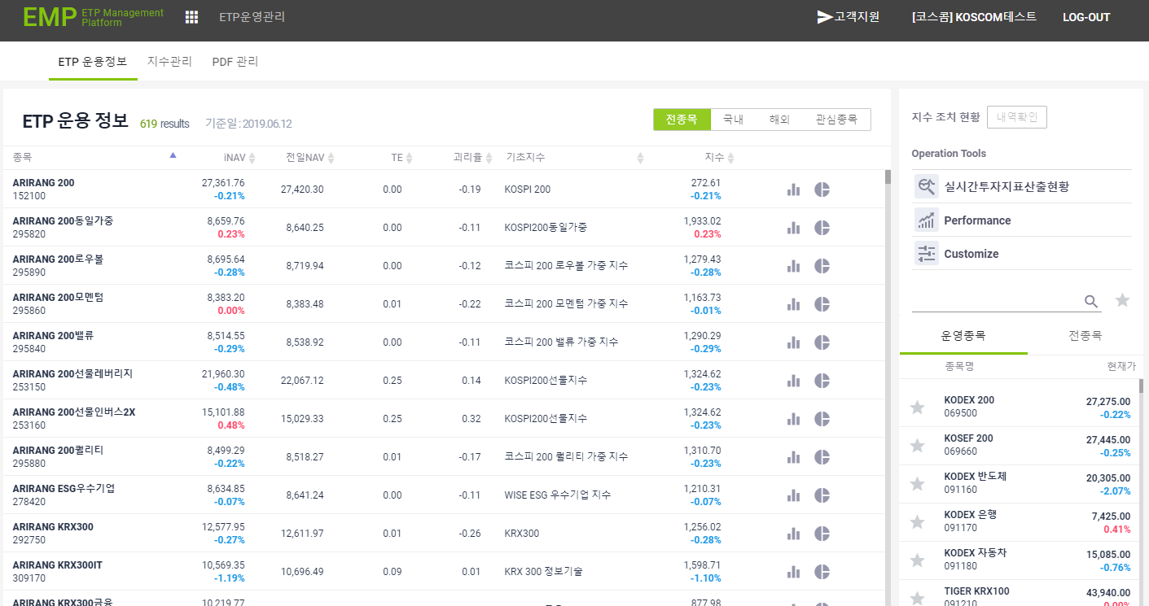
3. 전종목 선택시 해당 데이터만 조회되는지 확인한다.

4. 국내 선택시 해당 데이터만 조회되는지 확인한다.
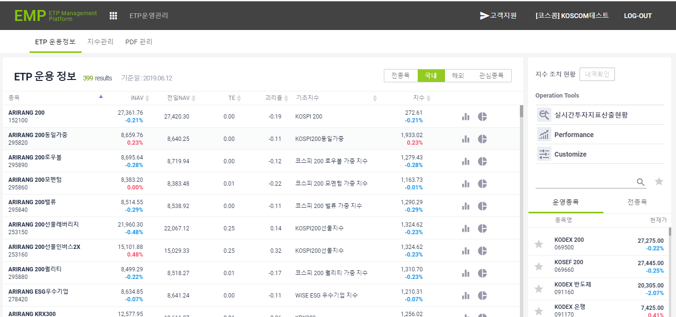
5. 해외 선택시 해당 데이터만 조회되는지 확인한다.
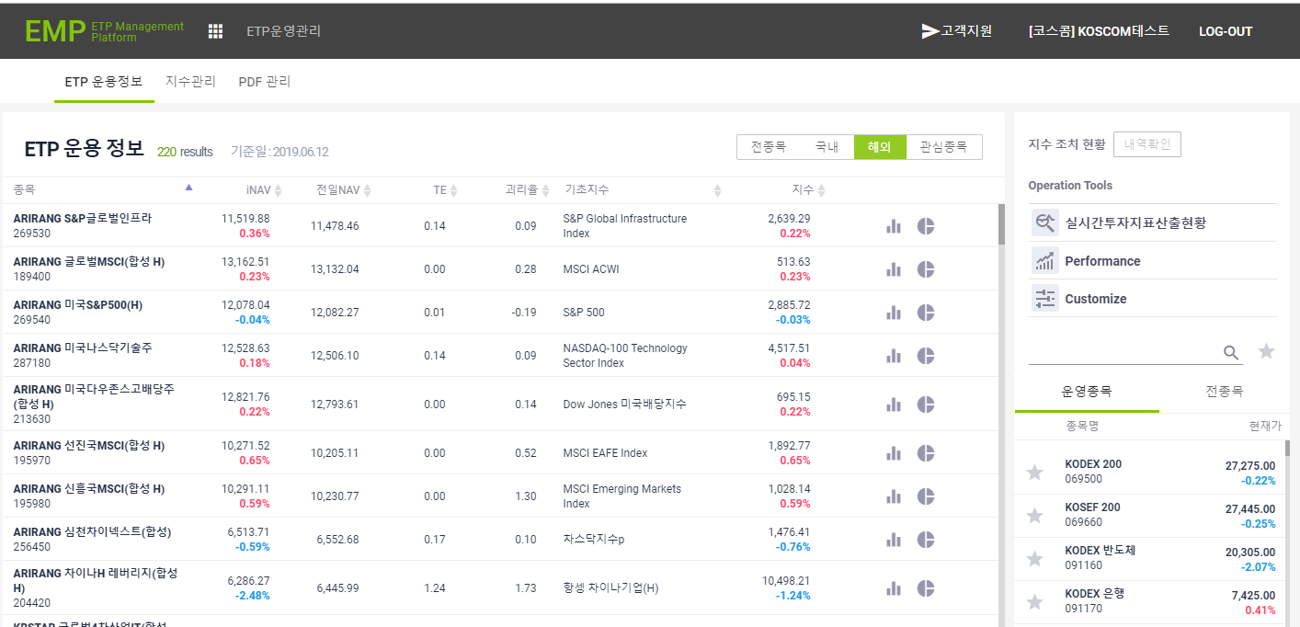
6. 관심종목 선택시 해당 데이터만 조회되는지 확인한다.
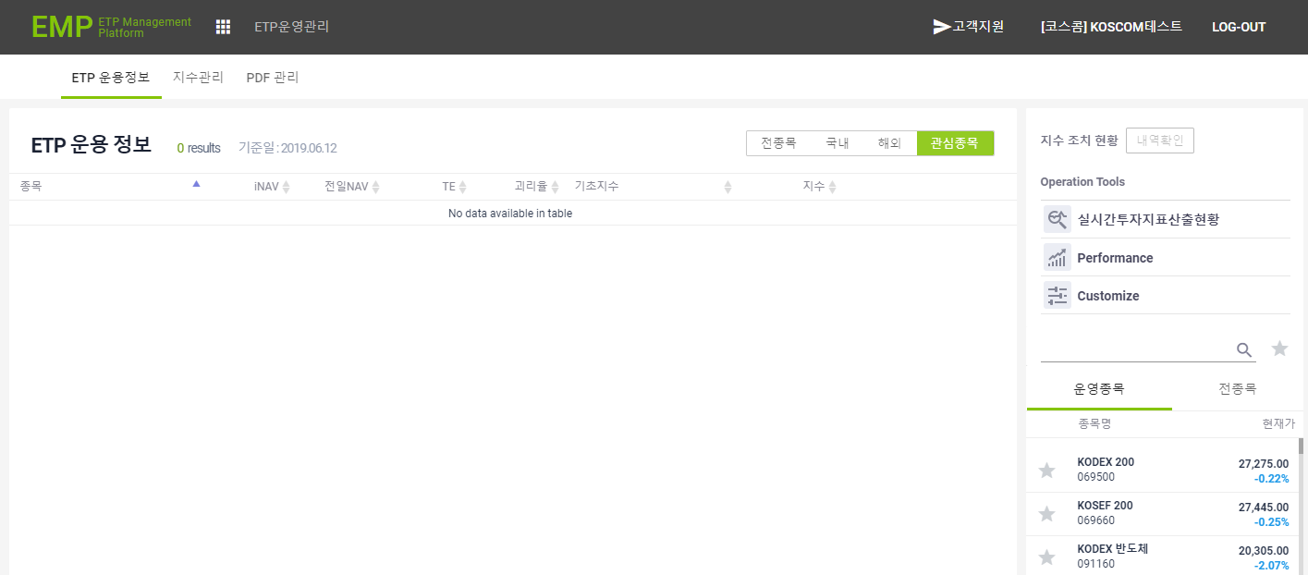
7. 실시간 투자지표산출현황 클릭시 정상적으로 데이터가 조회되는지 확인한다.
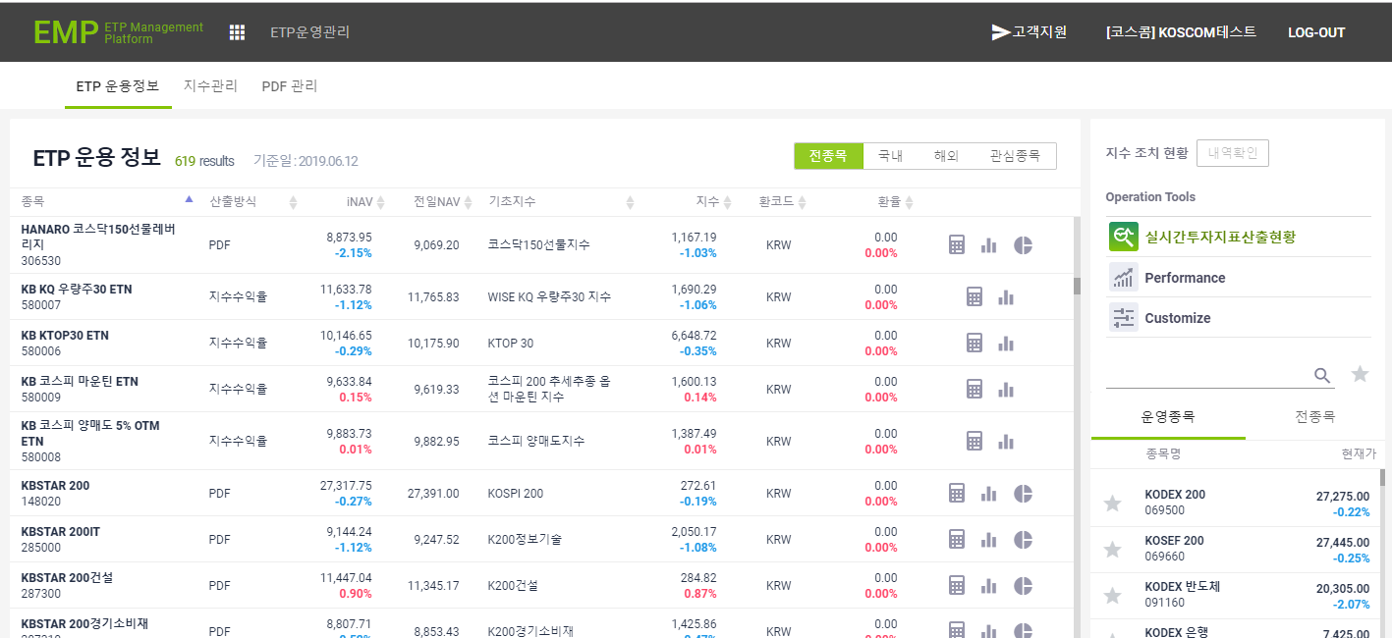
8. Performance 클릭시 정상적으로 데이터가 조회되는지 확인한다.
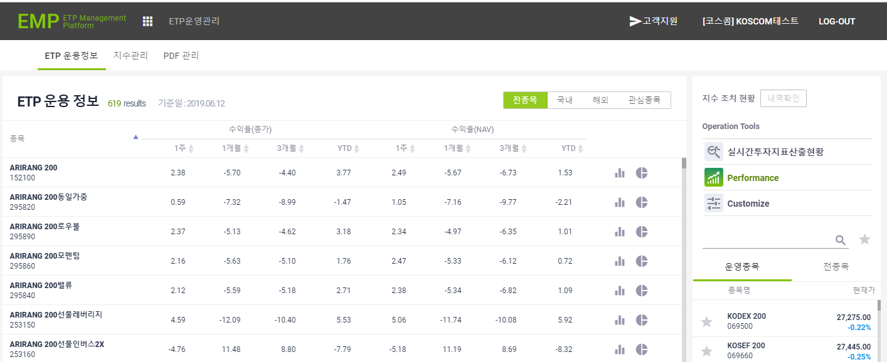
9. customize 에서 필요한 항목 선택시 데이터가 정상적으로 조회되는지 확인한다.
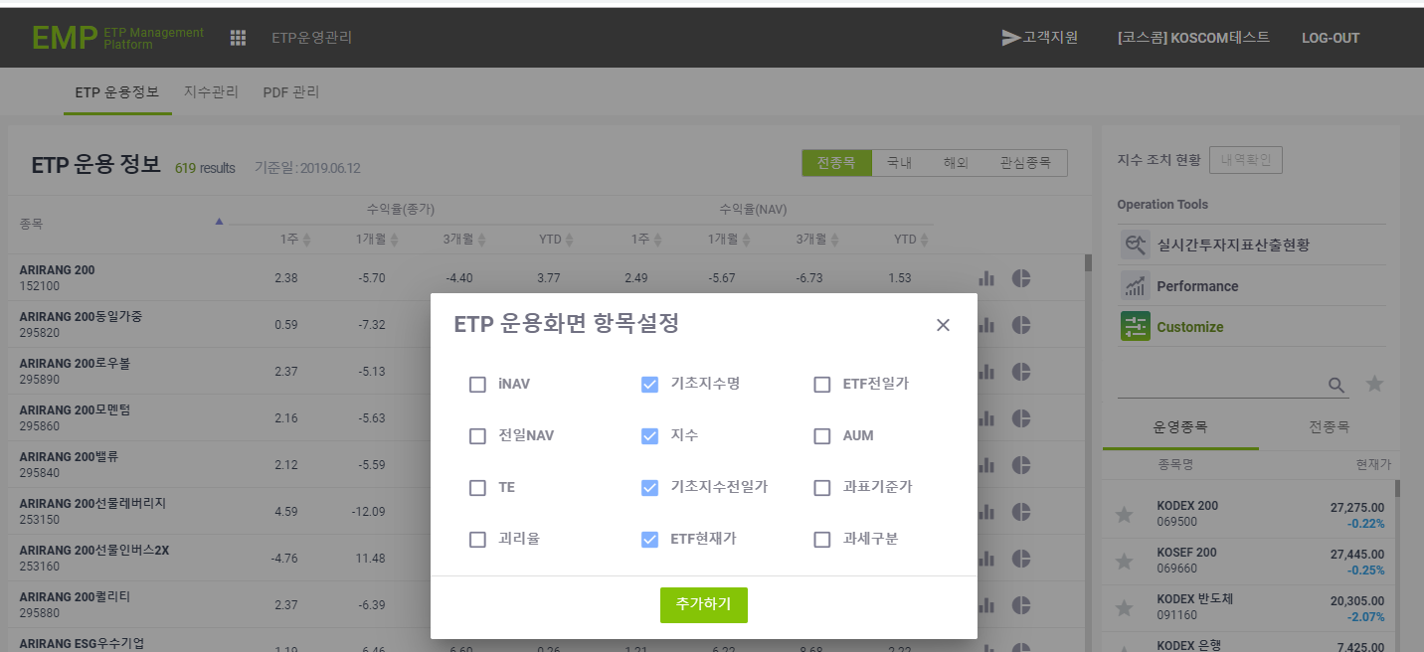
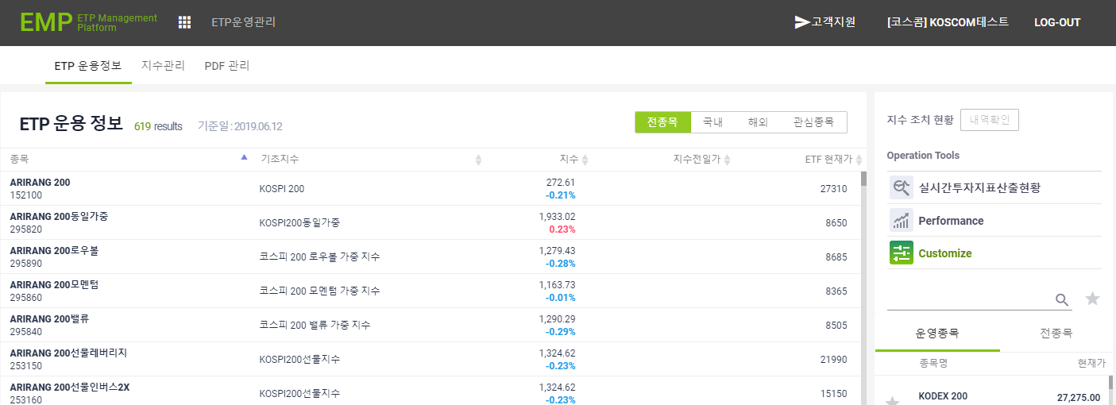
10. 로그인 사용자가 ETF 발생사인 경우 탭메뉴에 ETF 발생사 정보만 노출되는지 확인한다.
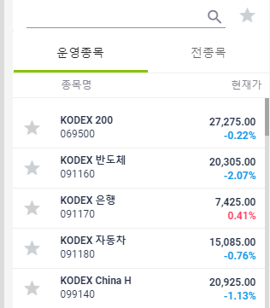
11. 로그인 사용자가 ETN 발생사인 경우 탭메뉴에 ETN 발생사 정보만 노출되는지 확인한다.
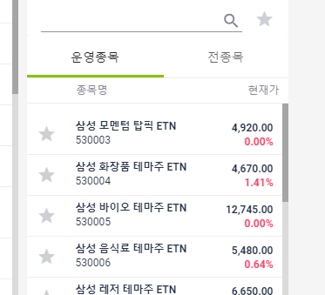
12. 별아이콘 클릭시 관심종목에 노출되는지 확인한다.

